Zestawienie komponentów
Poz | Miniatura | Numer części | Opis | ILOŚĆ | Jedn | Materiał | Pokrycie | Uwagi
1 | 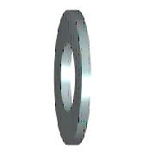 | DIN 125 - A 10,5 | Podkładka | 166 | Szt. | Stal | Ocynk
2 |  | DIN 125 - A 13 | Podkładka | 35 | Szt. | Stal | Ocynk
3 |  | DIN 125 - A 17 | Podkładka | 29 | Szt. | Stal | Ocynk
4 |  | DIN 125 - A 21 | Podkładka | 12 | Szt. | Stal | Ocynk
5 |  | DIN 125 - A 5,3 | Podkładka | 117 | Szt. | Stal | Ocynk
6 |  | DIN 125 - A 6,4 | Podkładka | 600 | Szt. | Stal | Ocynk
7 | *Różne* | DIN 125 - A 8,4 | Podkładka | 1526 | Szt. | Stal | Ocynk
8 |  | DIN 125 - A 8,4_polamid | Podkładka | 16 | Szt. | Poliamid(Tarnamid) | Ocynk
9 | 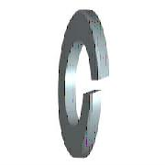 | DIN 127 - A 10 | Podkładka sprężysta | 98 | Szt. | Stal | Ocynk
10 |  | DIN 127 - A 12 | Podkładka sprężysta | 20 | Szt. | Stal | Ocynk
11 |  | DIN 127 - A 16 | Podkładka sprężysta | 28 | Szt. | Stal | Ocynk
12 |  | DIN 127 - A 20 | Podkładka sprężysta | 12 | Szt. | Stal | Ocynk
13 |  | DIN 127 - A 5 | Podkładka sprężysta | 105 | Szt. | Stal | Ocynk
14 |  | DIN 127 - A 6 | Podkładka sprężysta | 470 | Szt. | Stal | Ocynk
15 | *Różne* | DIN 127 - A 8 | Podkładka sprężysta | 1455 | Szt. | Stal | Ocynk
16 | 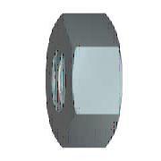 | DIN 555 - M10 | Nakrętka | 92 | Szt. | Stal | Ocynk
17 |  | DIN 555 - M12 | Nakrętka | 54 | Szt. | Stal | Ocynk
18 |  | DIN 555 - M5 | Nakrętka | 105 | Szt. | Stal | Ocynk
19 |  | DIN 555 - M6 | Nakrętka | 287 | Szt. | Stal | Ocynk
20 |  | DIN 555 - M8 | Nakrętka | 518 | Szt. | Stal | Ocynk
21 |  | DIN 555 M8_poliamid | Nakrętka M8_poliamid | 16 | Szt. | Poliamid(Tarnamid) | Ocynk
22 | 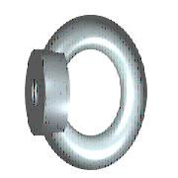 | DIN 582 - M16 | Ucho transportowe | 12 | Szt. | Stal | Ocynk
23 |  | DIN 582 - M20 | Ucho transportowe | 12 | Szt. | Stal | Ocynk
24 | *Różne* | DIN 6796 - 10 | Podkładka sprężysta stożkowa | 44 | Szt. | Stal | Ocynk
25 |  | DIN 6796 - 12 | Podkładka sprężysta stożkowa | 141 | Szt. | Stal | Ocynk
26 | 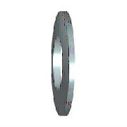 | DIN 6796 - 12 - A4 | Podkładka sprężysta stożkowa (niemagnetyczna) | 1 | Szt. | Stal | Ocynk
27 |  | DIN 6796 - 20 | Podkładka sprężysta stożkowa | 6 | Szt. | Stal | Ocynk
28 | *Różne* | DIN 7337 - A4,8 x 10 | Nit jednostronny zrywalny z łbem płaskim, stalowy | 156 | Szt. | Stal | Ocynk
29 | *Różne* | DIN 7337 - B4,8 x 10 | Nit jednostronny zrywalny z łbem stożkowym, stalowy | 370 | Szt. | Stal | Ocynk
30 | 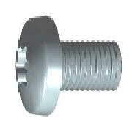 | DIN 7500 C TX - M6 x12 | Wkręt do metalu samoformujący z łbem walc.wypukłym z gniazdem Torx | 300 | Szt. | Stal | Ocynk
31 |  | DIN 9021 - 5,3 | Podkładka poszerzana | 12 | Szt. | Stal | Ocynk
32 |  | DIN 9021 - 6,4 | Podkładka poszerzana | 50 | Szt. | Stal | Ocynk
33 |  | DIN 9021 - 8,4 | Podkładka poszerzana | 22 | Szt. | Stal | Ocynk
34 |  | DIN 912 - M10 x 40 | Wkręt z łbem półkolistym walcowym | 6 | Szt. | Stal | Ocynk
35 |  | DIN 912 - M10 x 70 | Wkręt z łbem półkolistym walcowym (niemagnetyczna) | 12 | Szt. | Stal | Ocynk
36 |  | DIN 912 - M20 x 40 | Wkręt z łbem półkolistym walcowym | 6 | Szt. | Stal | Ocynk
37 | 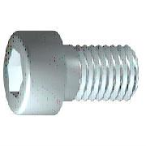 | DIN 912 - M6 x 16 | Wkręt z łbem półkolistym walcowym | 6 | Szt. | Stal | Ocynk
38 |  | DIN 912 - M6 x 20 | Wkręt z łbem półkolistym walcowym | 30 | Szt. | Stal | Ocynk
39 |  | DIN 912 - M8 x 20 | Wkręt z łbem półkolistym walcowym | 144 | Szt. | Stal | Ocynk
40 |  | DIN 912 - M8 x 25 | Wkręt z łbem półkolistym walcowym | 48 | Szt. | Stal | Ocynk
41 |  | DIN 912 - M8 x 50 | Wkręt z łbem półkolistym walcowym (niemagnetyczna) | 12 | Szt. | Stal | Ocynk
42 | 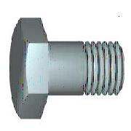 | DIN 931-1 - M10 x 60 | Śruba z łbem sześciokątnym | 32 | Szt. | Stal | Ocynk
43 |  | DIN 933 - M10 x 30 | Śruba z łbem sześciokątnym | 44 | Szt. | Stal | Ocynk
44 |  | DIN 933 - M10 x 40 | Śruba z łbem sześciokątnym | 24 | Szt. | Stal | Ocynk
45 |  | DIN 933 - M12 x 25 | Śruba z łbem sześciokątnym | 36 | Szt. | Stal | Ocynk
46 |  | DIN 933 - M12 x 30 | Śruba z łbem sześciokątnym | 17 | Szt. | Stal | Ocynk
47 |  | DIN 933 - M12 x 35 | Śruba z łbem sześciokątnym | 12 | Szt. | Stal | Ocynk
48 |  | DIN 933 - M12 x 40 | Śruba z łbem sześciokątnym | 33 | Szt. | Stal | Ocynk
49 |  | DIN 933 - M12 x 45 | Śruba z łbem sześciokątnym | 6 | Szt. | Stal | Ocynk
50 |  | DIN 933 - M12 x 50 | Śruba z łbem sześciokątnym | 11 | Szt. | Stal | Ocynk
51 |  | DIN 933 - M12 x 60 | Śruba z łbem sześciokątnym | 4 | Szt. | Stal | Ocynk
52 |  | DIN 933 - M16 x 25 | Śruba z łbem sześciokątnym | 2 | Szt. | Stal | Ocynk
53 |  | DIN 933 - M16 x 35 | Śruba z łbem sześciokątnym | 25 | Szt. | Stal | Ocynk
54 |  | DIN 933 - M20 x 40 | Śruba z łbem sześciokątnym | 12 | Szt. | Stal | Ocynk
55 |  | DIN 933 - M5 x 20 | Śruba z łbem sześciokątnym | 12 | Szt. | Stal | Ocynk
56 |  | DIN 933 - M6 x 20 | Śruba z łbem sześciokątnym | 225 | Szt. | Stal | Ocynk
57 |  | DIN 933 - M6 x 25 | Śruba z łbem sześciokątnym | 74 | Szt. | Stal | Ocynk
58 |  | DIN 933 - M6 x 30 | Śruba z łbem sześciokątnym | 8 | Szt. | Stal | Ocynk
59 |  | DIN 933 - M8 x 20 | Śruba z łbem sześciokątnym | 425 | Szt. | Stal | Ocynk
60 | 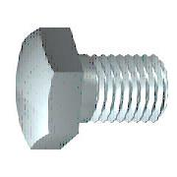 | DIN 933 - M8 x 25 | Śruba z łbem sześciokątnym | 262 | Szt. | Stal | Ocynk
61 |  | DIN 933 - M8 x 30 | Śruba z łbem sześciokątnym | 23 | Szt. | Stal | Ocynk
62 |  | DIN 965 TX - M6 x 16 | Śruba z łbem stożkowym i gniazdem TORX | 176 | Szt. | Stal | Ocynk
63 | 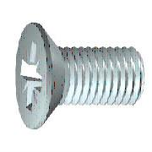 | DIN 965 TX - M6 x 20 | Śruba z łbem stożkowym i gniazdem TORX | 41 | Szt. | Stal | Ocynk
64 |  | DIN 985 - M5 | Nakrętka samohamowna | 32 | Szt. | Stal | Ocynk
65 | 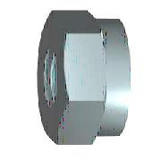 | DIN 985 - M6 | Nakrętka samohamowna | 90 | Szt. | Stal | Ocynk
66 |  | ISO 7380-1 - M8 x 20 | Śruba z łbem półkolistym i gniazdem sześciokątnym | 120 | Szt. | Stal | Ocynk
67 | 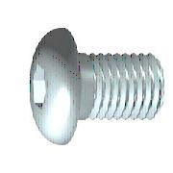 | ISO 7380-2 - M6 x 16 | Śruba z łbem kulistym podkładkowym z gniazdem sześciokątnym | 29 | Szt. | Stal | Ocynk
68 |  | DIN 434 - 13,5 | Podkładka kwadratowa skośna | 12 | Szt. | Stal | Ocynk

